상품제안서
웨이브극세사 뉴포켓담요 | 상품코드: F29792

 |  |  |  |  |  |  | 02-412-0044 | www.easy1.co.kr
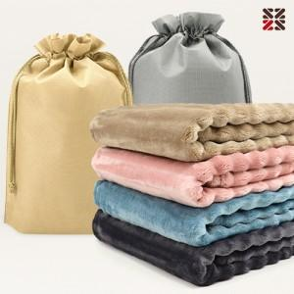

【상세/제작정보】 | <p>● 담요 실크인쇄 1도 별도비용문의</p><p> ● 커버 실크인쇄 별도비용문의</p><p>●​ 배송비- 한박스 30개 / 5500원별도</p>

【인쇄/포장옵션】 | 실크 / 포장불가능

【공급단가】 | 수량 | 100~ | 300~ | 500~ | 1,000~ | 3,000~
*VAT별도 | 단가 | 6,750원 | 6,640원 | 6,480원 | 6,310원 | 6,210원

【상품 URL】 | https://dev.easy1.co.kr:443/src/goods_detail.php?gdno=29792

